关系图
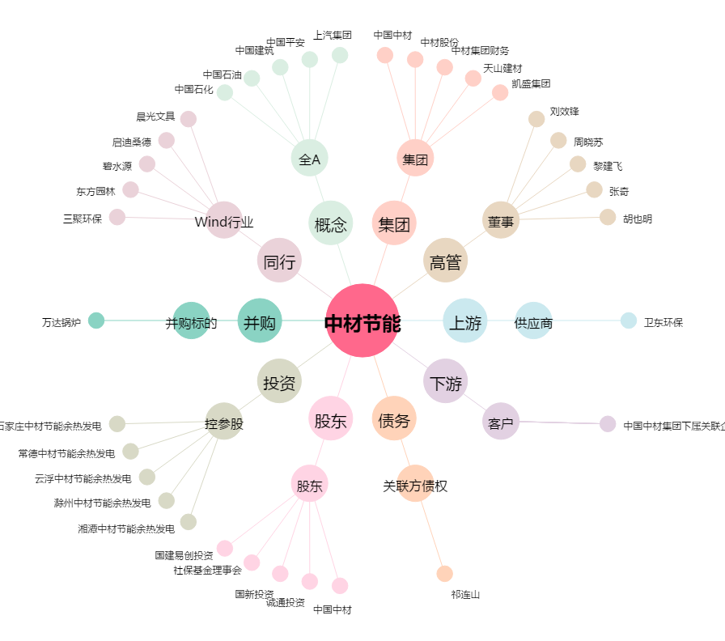
中材节能[603126.SH] - 关系概览图

